画面仕様書(レイアウト)
システム名 |  |  | MONOSビルOM出荷 |  |  |  | 画面仕様書 （レイアウト） |  |  |  |  | 作成者 |  |  | RIKKEI) TungNH |  | 作成日 | 2025-02-07
サブシステム名 |  |  |  |  |  |  |  |  |  |  |  | 更新者 |  |  |  |  | 更新日

画面ID |  |  | FD010M |  | 画面名 |  |  | 出荷実績入力
●機能概要： |  | 出荷実績入力し、納品証明書と納品証明書（控）を印刷 |  |  |  |  |  |  |  | ●タイミング：
●制約事項：

E002
I
イメージ |  |  |  |  |  |  |  |  |  |  |  |  | 概要
 |  |  |  |  |  |  |  |  |  |  |  |  | ＜レコードソース＞
 |  |  |  |  |  |  |  |  |  |  |  |  |  | FD010M_00SelQuery01
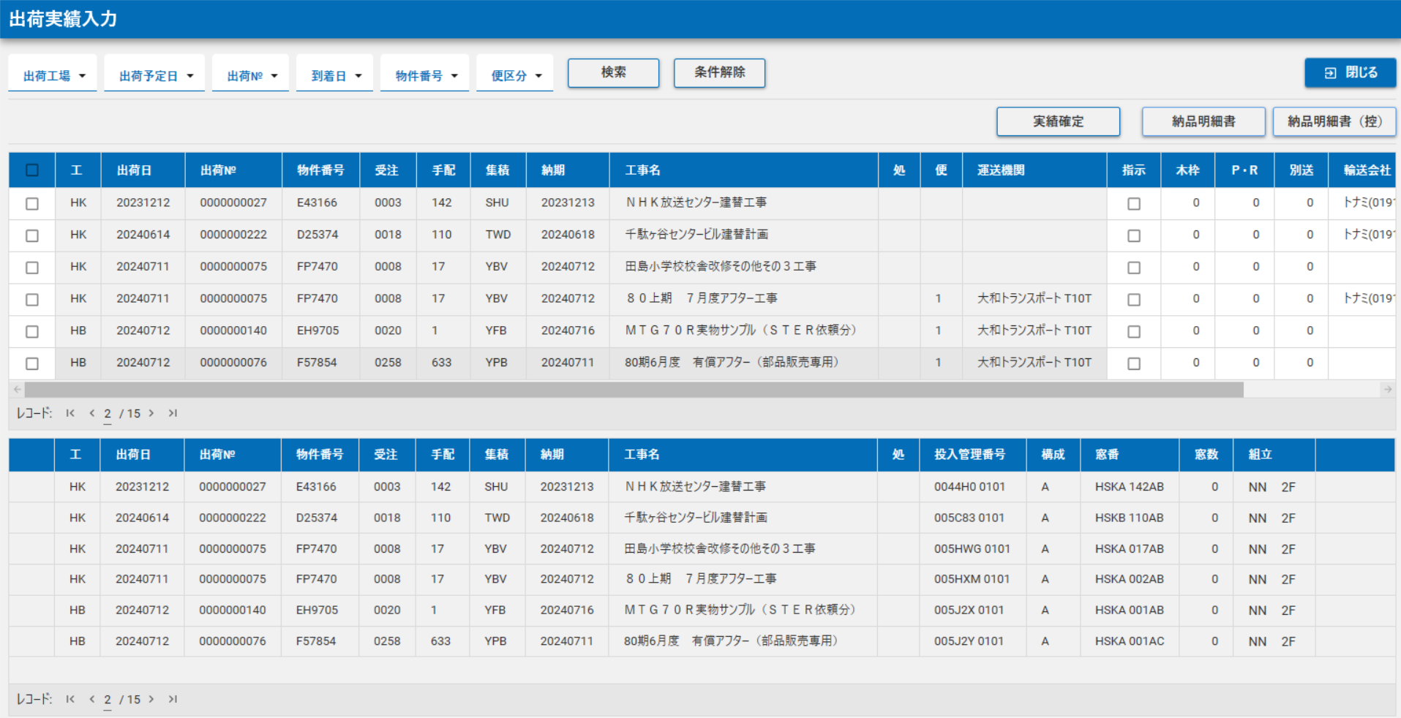
 |  |  |  |  |  |  |  |  |  |  |  |  |  | FD010M_00SelQuery02
 |  |  |  |  |  |  |  |  |  |  |  |  |  | FD010M_00SelQuery03
 |  |  |  |  |  |  |  |  |  |  |  |  |  | FD010M_00SelQuery04
 |  |  |  |  |  |  |  |  |  |  |  |  |  | FD010M_00SelQuery05
 |  |  |  |  |  |  |  |  |  |  |  |  |  | FD010M_00SelQuery06

 |  |  |  |  |  |  |  |  |  |  |  |  | 【処理概要】
 |  |  |  |  |  |  |  |  |  |  |  |  | ・初期処理：検索条件データを取得する

 |  |  |  |  |  |  |  |  |  |  |  |  | ・検索：抽出条件を選択し、出荷実績入力対象明細を表示する

 |  |  |  |  |  |  |  |  |  |  |  |  | ・出荷完了入力する
 |  |  |  |  |  |  |  |  |  |  |  |  | ・出荷未完了入力する
 |  |  |  |  |  |  |  |  |  |  |  |  | ・実績確定処理を行う
 |  |  |  |  |  |  |  |  |  |  |  |  | ・納品明細書を印刷する

イベントID | 種類 |  |  | 名前（論理） |  | 名前（物理） |  | 標題 | イベント |  | イベント内容 |  |  |  |  | モジュールID |  |  | 備考

